Лист1
 |  |  |  | цены с 16.03.2022г.
Посуда из нержавеющей стали
Линия "LEON"
Характеристики: Посуда изготовлена из высококачественной хромоникелевой стали AISI 304 (18/10). Все изделия линии «LEON» имеют толщину стенок 0,8 мм и, в связи с этим обладают повышенной прочностью: не подвержены влиянию перепадов температур, не царапаются и не деформируются, сохраняют целостность корпуса даже после долгих лет эксплуатации. Посуда имеет теплораспределительный слой на дне, который равномерно распределяет тепло и препятствует подгоранию пищи. Для удобства на внутреннюю стенку корпуса нанесена мерная шкала для дозирования жидкости и ингредиентов, которая позволит соблюдать пропорции во время приготовления блюд. Имеется декларация о соответствии требованиям ГОСТ 27002-86.
Потребительские свойства: Благодаря инертности к агрессивным средам и гигиеничности материала в посуде можно не только готовить, но и длительное время хранить готовую пищу, а нейтральность металла исключает риск возникновения аллергии. За счет скорости готовки, еда не успевает потерять своих полезных качеств, витаминов и микроэлементов и полностью впитывает в себя вкус и аромат. Благодаря безупречной полировке без трещин и царапин, на поверхности посуды не скапливаются бактерии и микробы. На внутренюю стенку корпуса нанесена мерная шкала, которая позволяет соблюдать пропорцию для приготовления блюд. Подходит для всех видов плит, в том числе индукционных. Можно мыть в посудомоечной машине. Посуду можно использовать в духовом шкафу. Срок службы - 20 лет. Гарантийный срок эксплуатации – 2 года.
№ п/п | Наименование изделия | Артикул | Цена | Кол-во в упак., шт. | Фото продукции

КОВШИ
1 | Ковш линии "LEON" 1,5л, д.16см, со стекл. крышкой | LN-LDL1516G | 1980 | 5
2 | Ковш линии "LEON" 1,8л, д.16см, со стекл. крышкой | LN-LDL1816G | 2022 | 4
КАСТРЮЛИ
1 | Кастрюля линии "LEON" 1,8л, д.16см, со стекл. крышкой | LN-CA1816G | 2172 | 3 | 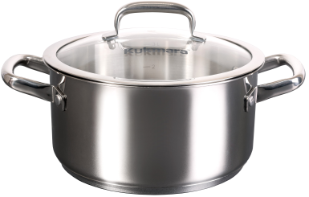
2 | Кастрюля линии "LEON" 3л, д.20см, со стекл. крышкой | LN-CA3020G | 2675 | 3
3 | Кастрюля линии "LEON" 5л, д.22см, со стекл. крышкой | LN-CA5022G | 3211 | 3 | 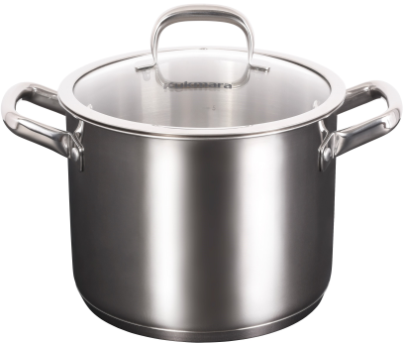
4 | Кастрюля линии "LEON" 7л, д.24см, со стекл. крышкой | LN-CA7024G | 3761 | 3
5 | Кастрюля линии "LEON" 9л, д.26см, со стекл. крышкой | LN-CA9026G | 4250 | 2

 | Продукция соответствует требованиям ГОСТ 27002-2020

